Feuil1
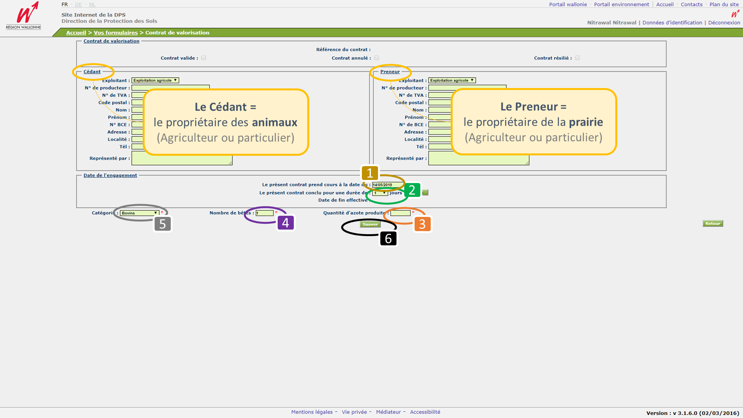
Calculateur d'azote produit pour les contrats de pâturage
Comment faire ?

1) Introduisez les dates d'entrée et de sortie des animaux (dans les cellules jaunes)
Date entrée (en 2020)
Date de sortie (en 2020)

2) Introduisez le nombre d'animaux par catégorie animale qui pâturent (dans les cellules jaunes)
Catégorie animale | Kg d'N par jour | Nombre d'animaux | Kg d'N s/ durée pâturage
Vaches laitières | 0.246
Vaches allaitantes et son veau | 0.18
Vaches de réforme | 0.18
Autre bovin > 2 ans | 0.18
Veaux < 6 mois | 0.027
Génisses 6 mois - 1 an | 0.076
Génisses 1 à 2 ans | 0.131
Taurillons 6 mois - 1 an | 0.068
Taurillons 1 à 2 ans | 0.109
Caprins et ovins < 1 an | 0.009
Caprins et ovins > 1 an | 0.018
Equins > 600 kg | 0.18
Equins 200 - 600 kg | 0.14
Equins < 200 kg | 0.1

3) Introduisez dans les champs respectifs du contrat les résultats calculés figurant ci-dessous :
Date de début du contrat*

Nombre de jours de pâturage (en jours)

Quantité totale d'azote (kg)

Nombre de bovins (têtes)**
Nombre de caprins/ovins (têtes)**
Nombre d'équins (têtes)**

* Un contrat ne peut pas être établi à une date antérieure à la date du jour
** Une seule famille animale autorisée par contrat (Bovins; Caprins/Ovins; Equins - valeur fixée par défaut à "Bovins")

4) Cliquez sur "Sauver"

